Sheet1
 | 仕様概要
リザルト画面の仕様です

 | 仕様意図 |  |  | ：この仕様の存在理由。プレイヤーにどんな体験をさせ,どんな感情を引き起こさせるのが目的で,この仕様があるか

 | 仕様詳細

 |  | ■仕様の詳細
 |  | ・ゲームクリア時に遷移する画面です

 |  | ・もどるコマンド
 |  |  | ・タイトル画面へ遷移する

 | 画面イメージ |  |  |  | ：画像をそのまま貼り付けておく。必要な絵素材、音素材、テキスト素材もここに並記
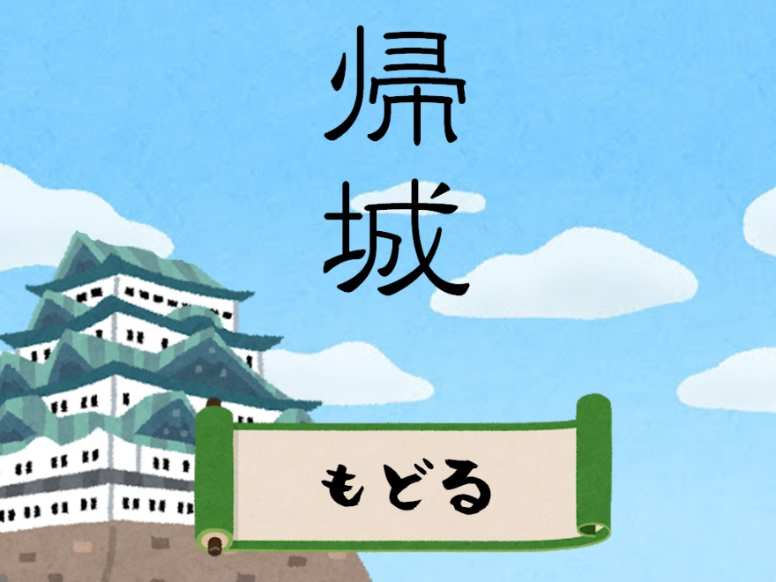

 | パラメータやデータリスト等

